상품제안서
애니클리어 노트북 패브릭 파우치 | 상품코드: S01145

 |  |  |  |  |  |  | 02-713-8555 | www.synergygift.co.kr
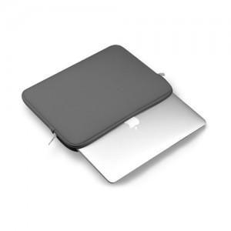 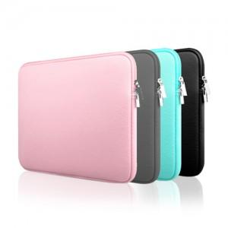

【상세/제작정보】 | .

【인쇄/포장옵션】 | 실크 / 포장불가능

【공급단가】 | 수량 | 100~ | 300~ | 500~ | 1,000~ | 3,000~
*VAT별도 | 11인치 | 5,790원 | 5,700원 | 5,560원 | 5,340원 | 5,120원
 | 13인치 | 6,500원 | 6,400원 | 6,250원 | 6,000원 | 5,750원
 | 15인치 | 7,200원 | 7,090원 | 6,930원 | 6,650원 | 6,370원

【상품 URL】 | https://www.synergygift.co.kr:443/src/goods_detail.php?gdno=12586

